馋吧
备注： | 果品类产品
 | 礼品类产品
 | 花草类产品
 | 蔬菜类产品
馋吧产品分为 团购产品 一般产品 而所有产品分为 异国优鲜 本土鲜果 新品尝鲜 限时抢购 超值套餐(此分类不设置在产品表中，设置一个分类表，再设置一个分类产品对应明细表，此表咱不设置）

馋吧 |  |  |  | 馋吧
专题活动（团购） |  |  |  | 《 蓝莓团购
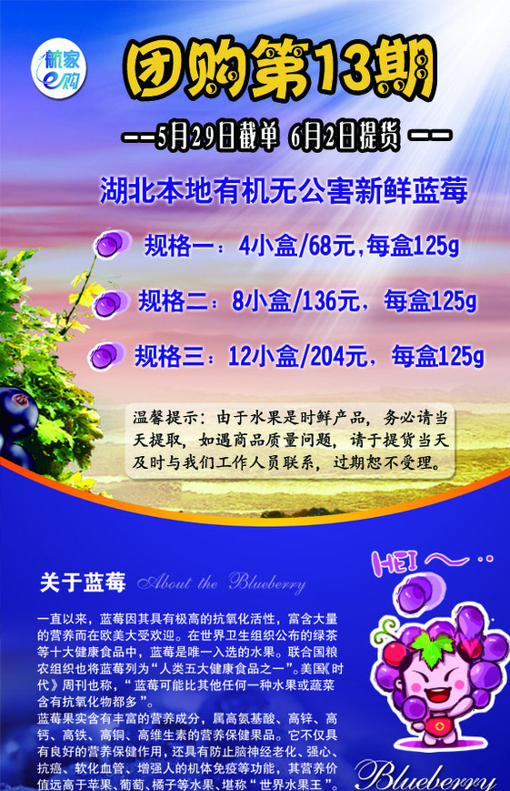
图片(点击可看详情页） |  | 名称：水蜜桃
 |  | 价格：￥10.1 15.5
 |  | 单位：公斤
 |  | 购买： 公斤 + -

图片(点击可看详情页） |  | 名称：香蕉
 |  | 价格：￥10.1 15.5
 |  | 单位：公斤
 |  | 购买： 公斤 + -

图片(点击可看详情页） |  | 名称：芒果
 |  | 价格：￥10.1 15.5
 |  | 单位：公斤
 |  | 购买： 公斤 + - |  |  |  |  | 团购 |  | 份 + -

购物车 购买
馋吧 | 赚吧 | 花吧 | 我的

馋吧 |  |  |  |  |  |  | 馋吧
《 水蜜桃 |  |  |  |  |  |  | 专题活动（团购）

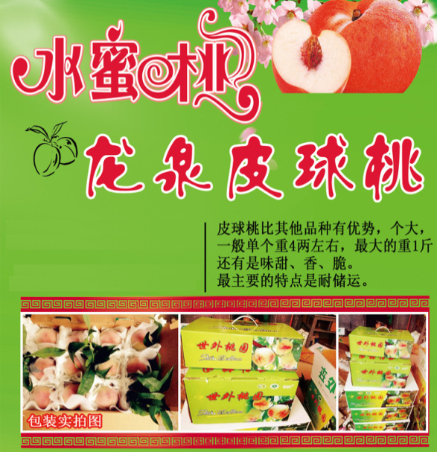 |  |  |  |  |  |  | 图片(点击可看详情页） |  | 名称：水蜜桃
 |  |  |  |  |  |  |  |  | 价格：￥10.1 15.5
 |  |  |  |  |  |  |  |  | 单位：公斤
 |  |  |  |  |  |  |  |  | 购买：2公斤 + -

 |  |  |  |  |  |  | 图片(点击可看详情页） |  | 名称：香蕉
 |  |  |  |  |  |  |  |  | 价格：￥10.1 15.5
 |  |  |  |  |  |  |  |  | 单位：公斤
 |  |  |  |  |  |  |  |  | 购买：3公斤 + -

 |  |  |  |  |  |  | 图片(点击可看详情页） |  | 名称：芒果
 |  |  |  |  |  |  |  |  | 价格：￥10.1 15.5
 |  |  |  |  |  |  |  |  | 单位：公斤
 |  |  |  |  |  |  |  |  | 购买： 公斤 + -

 |  |  |  |  |  |  | 55.5*0.99=54.94元 购买
 |  |  |  |  |  |  | 馋吧 | 赚吧 | 花吧 | 我的

馋吧 |  |  |  | 馋吧 |  |  | 我的
《 购物车 |  |  |  | 《 订单确认 |  |  | << 选择收货地址

 |  |  |  | 配送地址
 |  |  |  | 李亮（先生） 13878999999 |  | 》 | 李亮（先生） 13989878833 |  |  |  | 深颜色为选中状态
 |  |  |  | 国贸小红楼b座505 |  |  | 国贸小红楼505
 |  |  |  | 配送时间
 |  |  |  | 今天配送：10:30-17:00 |  | 》 | 王红（小姐） 12345678909
 |  |  |  |  |  |  | 中关村系数楼群
 |  |  |  | 订单价格
 |  |  |  | 果品总价 |  | ￥55.5 | 新建收货地址
 |  |  |  | 水果券抵扣 |  | ￥0.00
 |  |  |  | 会员折扣 |  | ￥0.55
 |  |  |  | 配送费 |  | ￥0.00
 |  |  |  | 抹零抵扣 |  | ￥0.00
水蜜桃 ￥10.1/公斤 - 2 + |  |  |  | 实际支付 |  | ￥54.94
 |  |  |  | 果品清单
香蕉 ￥10.1/公斤 - 3 + |  |  |  | 水蜜桃 | 2公斤 | ￥20.2
 |  |  |  | 香蕉 | 3公斤 | ￥30.3
55.5*0.99=54.94元（免运费） |  |  | 购买 | 支付宝支付 |  | 微信支付

我的
<< 选择配送时间

今日：12:00-14:00

今日：14:00-16:00

时间已过就不能选择了，显示时间为2小时后的区间

